Банановые оладьи
 | MENU-Store | Готовое меню для бизнеса

 | Банановые оладьи

 | Ингредиенты | Нетто | Отход | Брутто | Цена за 1 кг | Нетто | Брутто | Себестоимость | 3 шт | 2 шт
1 | Бананы | 125.0 | 40% | 175.0 | 56.0 ₽ | 7 ₽ | 10 ₽ | Стоимость порции | 26 ₽
2 | Куриное яйцо | 20.0 |  | 20.0 | 122.0 ₽ | 2 ₽ | 2 ₽ | Потери | -4 ₽
3 | Кукурузная мука | 40.0 |  | 40.0 | 90.0 ₽ | 4 ₽ | 4 ₽ | Стоимость упаковки | 4.1 ₽
4 | Растительное масло | 7.0 |  | 7.0 | 98.0 ₽ | 1 ₽ | 1 ₽ | Итог: | 34 ₽ | 22 ₽
5
6 |  |  |  |  |  |  |  | Выход готовой порции
7 |  |  |  |  |  |  |  | Горячая обработка (потери) | 19%
8 |  |  |  |  |  |  |  | Вес продукта до г/о (гр) | 28
9 | Отдача |  |  |  |  |  |  | Выход порции (гр) | 194 | 128
10 | Сезонные ягоды / Джем в асс. | 30.0 | 9% | 32.7 | 400.0 ₽ | 12 ₽ | 13 ₽
11 |  |  |  |  |  |  |  | Пищевая ценность
12 |  |  |  |  |  |  |  | Белки | 7.4 | 4.9
14 |  |  |  |  |  |  |  | Жиры | 10.3 | 6.8
15 |  |  |  |  |  |  |  | Углеводы | 56.0 | 37.0
16 |  |  |  |  |  |  |  | Калорийность | 345 | 228
20

 | Выход: | 222.0 |  |  |  | 26 ₽ | 30 ₽ | Для расчёта на 2шт, умножить все веса на *0,66

 | Технология приготовления: |  |  |  |  | Фото:

 | Очищенные бананы, яйцо и муку пробить блендером, до однородности массы. Без соли, без сахара. Антипригарную сковороду, смазать минимальным кол-вом масла, и обжаривать с обеих сорон до равномерного колера и готовности теста внутри, на слабом огне (~ 30% мощности, по 3-4 мин с каждой стороны). Если будут разваливаться при переварачивании, нужно либо больше терпения, либо больше муки
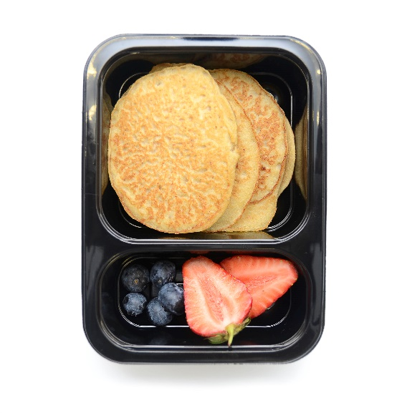

 | В демисезонное время вместо ягод на подачу используйте вкусные и оригинальные джемы на свой вкус, главное это не должно стоить дороже 500 руб/кг. В идеале использовать профильную блинницу, как в теремке на 90℃. На малых обёмах можно обойтись парочкой сковородок.

